SUPUESTO 1
SUPUESTO PRÁCTICO 1
La red de concesionarios SEAT ofrece en la compra de modelo LEÓN SC, que tiene un precio venta al público de 14.670 euros una financiación a través de su financiera SEAT, la siguiente financiación:

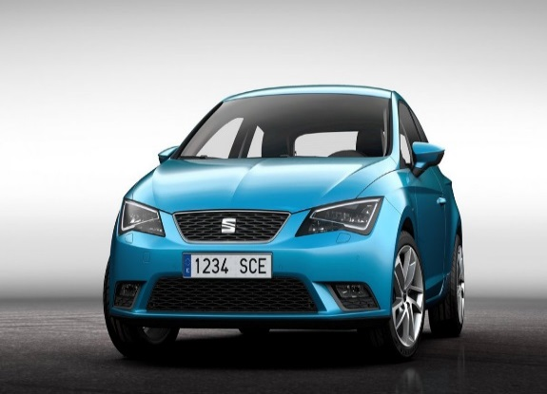

SEAT LEÓN SC
DESDE 14,670 EUROS
RED DE CONCESIONARIOS SEAT 902145789
DESDE 239,15 EUROS AL MES ENTRADA 2.300 TAE 6,18 %
DESDE 14,670 EUROS
Entrada 2.300 euros
Número de cuotas mensuales: 60
Tipo de interés nominal: 6 %

Debemos determinar el importe de del capital financiado utilizando la función financiera VA.
Dicha oferta se mantendrá hasta el 20 de septiembre de 2014.
HOJA DE CÁLCULO
CUOTAS FIJAS DE: |  |  | 239.15 €
ENTRADA AL CONTADO |  |  | 2,300.00 €
TIPO DE INTERES NOMINAL |  |  | 6.00%
NUMERO DE CUOTAS |  |  | 60
NUMERO DE CUOTAS AL AÑO |  |  | 12
CAPITAL FINAL
PREPAGABLE O POSPAGABLE (1/0)

VALOR DEL CAPITAL FINANCIADO | 12,370.17 € | SOLUCIÓN

EXPLICACIÓN
En la celda B21 hemos utilizado la función VA con sus argumentos correspondientes: tasa (que hemos dividido por el número de cuotas al año para que concuerden las unidades de la tasa y los períodos.
El capital a financiar se ha obtenido precisamente con la función VA.
Se ha elegido el parámetro 0, pues lo pagos en este caso forman una renta pospagable

SUPUESTO 2
SUPUESTO PRÁCTICO 2
El Banco Sabadell-Cam en la compra de una motocicleta Dukati Monster 821 ofrece las siguientes condiciones de financiación sin entrada:

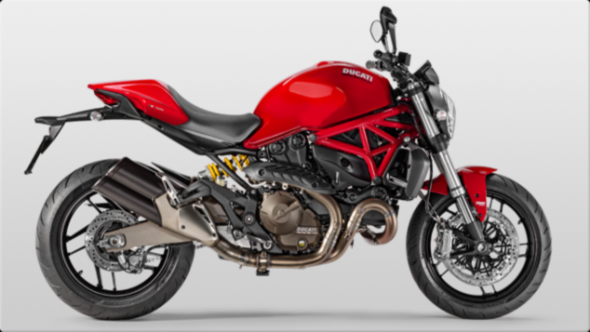
DUKATI MONSTER 821
DESDE 10,490 EUROS
DESDE 304,53 EUROS AL MES SIN ENTRADA TAE 6,18 %
Sin entrada
Número de cuotas mensuales: 40 de 304,53 euros cada cuota.
Tipo de interés nominal: 9 %

Debemos determinar el importe de las cuotas mensuales utilizando la función PAGO estudiada.
Dicha oferta se mantendrá hasta el 20 de octubre de 2014.
HOJA DE CÁLCULO
CUOTAS FIJAS DE: |  |  | 304.53 €
ENTRADA AL CONTADO
TIPO DE INTERES NOMINAL |  |  | 9.00%
NUMERO DE CUOTAS |  |  | 40
NUMERO DE CUOTAS AL AÑO |  |  | 12
CAPITAL FINAL:
POSPAGABLE O PREPAGABLE: |  |  | 0
VALOR DEL CAPITAL FINANCIADO | 10,490.13 € | SOLUCIÓN

EXPLICACIÓN
En la celda B20 hemos utilizado la función VA con sus argumentos correspondientes: tasa (que hemos dividido por el número de cuotas al año) para que concuerden las unidades de la tasa y los períodos.
El capital a financiar coincide en este caso con el VALOR DE LA FUNCIÓN VA para los argumentos elegidos

SUPUESTO 3
SUPUESTO PRÁCTICO 3
El Banco de Santander concedió a una empresa un préstamo con las siguientes características financieras:
Tipo de interés anual: 9 %
Duración de la operación: 5 años
La amortización se realizará mediante reembolso único de capital más intereses.
¿Cuál fué el importe del préstamo hace 3 años si hoy cancelamos la deuda pagando 10,500 euros?.

HOJA DE CÁLCULO
CAPITAL FINAL: |  |  | 10,500.00 €
TIPO DE INTERES NOMINAL: |  |  | 9.00%
Nº TOTAL DE IMPOSICIONES: |  |  | 3
Nº DE IMPOSICIONES AL AÑO: |  |  | 1
CUOTAS FIJAS DE: |  |  | 0
PREPAGABLE O POSPAGABLE: |  |  | 0

VALOR DEL PRÉSTAMO | 8,107.93 € | SOLUCIÓN

EXPLICACIÓN
En la celda B18 hemos utilizado la función VA con sus argumentos correspondientes: tasa (que hemos dividido por el número de cuotas al año) para que concuerden las unidades de la tasa y los períodos. en este caso el valor de los pagos fijos anuales es 0 porque según el enunciado el reembolso se hará con pago único de capital más intereses a los tres años.
Puedes variar el resultado cambiando de prepagable a pospagable y viceversa.
La solución indica que el importe del préstamo hace tres años fué de 8,107,93 euros.
Puedes cambiar los datos y simular situaciones distintas cambiando los datos de los rangos de las celdas E10 a E15.

